LDP80CE
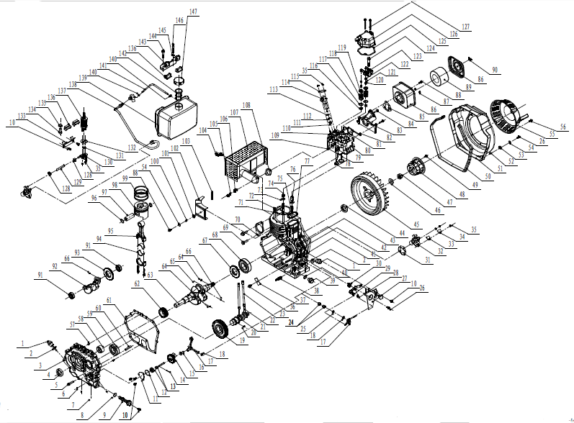
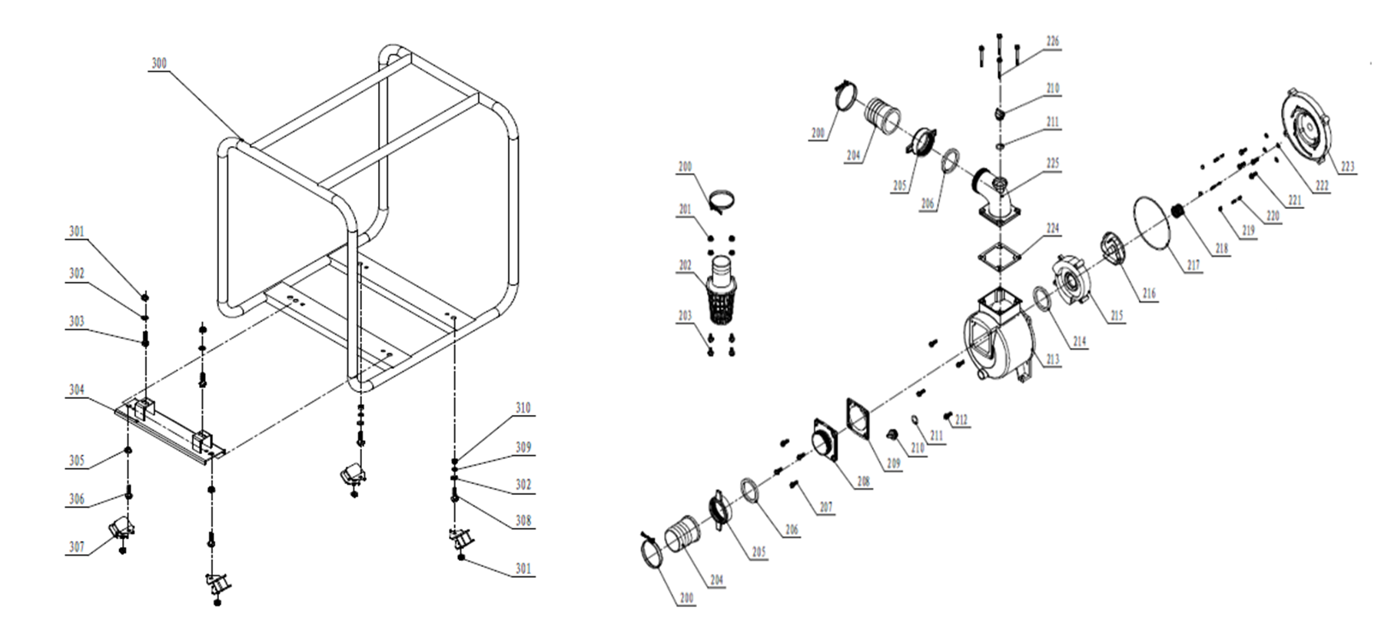

Código | Modelo
109235 | LDP80CE

MOTOR |  |  |  |  | BOMBA

Posición | Descripción | Cantidad | Código Koslan | Especificaciones | Posición | Descripción | Cantidad | Código Koslan | Especificaciones
1 | Tapa- varilla filtro de aceite | 2 | - |  | 200 | Abrazadera manguera | 3 | -
2 | O-ring tapa filtro de aceite | 2 | 707835 | 19,2x2,4 | 201 | Tuerca canastillo succión | 4 | - | M6
3 | Tapa caja del cigüeñal (Carter) | 1 | - |  | 202 | Canastillo succión | 1 | 707811
4 | Sello de aceite | 1 | - | DL30x45x10 | 203 | Perno canastillo succión | 4 | - | M6x12
5 | Perno hexagonal | 15 | - | M8x35 | 204 | Espiga conexión | 2 | 707812
6 | Tuerca hexagonal | 1 | - |  | 205 | Tuerca conexión | 2 | 707813
7 | Vástago de aluminio | 3 | - | 8x10 | 206 | Empaquetadura conexión | 2 | 707814
8 | O-ring filtro de aceite | 1 | - | 20x2,5 | 207 | Perno conexión de entrada | 4 | - | M8x25
9 | Filtro aceite | 1 | - |  | 208 | Conexión de entrada | 1 | -
10 | Perno tapa de bomba de aceite | 7 | - | M6×14 | 209 | Válvula check | 1 | 707815
11 | Tapa de bomba de aceite | 1 | - |  | 210 | Tapón cebador-drenaje | 2 | 707800
12 | O-ring tapa bomba de aceite | 1 | - | 34,5×1,8 | 211 | O-ring tapón cebador-drenaje | 2 | 707799
13 | Ensamble de bomba de aceite | 1 | - |  | 212 | Perno cuerpo de bomba | 4 | - | M8x25
14 | Pasador recto | 1 | - | 3x20 | 213 | Cuerpo de bomba | 1 | -
15 | Engranaje impulsor bomba de aceite | 1 | - |  | 214 | O-ring difusor | 1 | 707816
16 | Alzavalvula | 1 | - |  | 215 | Difusor | 1 | 707817
17 | Horquilla de cambio | 1 | - |  | 216 | Impulsor | 1 | 707818
18 | Arandela de gobernador | 3 | - |  | 217 | O-ring cuerpo de bomba | 1 | 707819
19 | Engranaje del árbol de levas | 1 | - |  | 218 | Sello mecánico | 1 | 707794
20 | Chaveta | 1 | - | 4×12A | 219 | Tuerca tapa trasera | 3 | - | M6
21 | Árbol de levas | 1 | - |  | 220 | Perno prisionero | 3 | -
22 | Alzavalvula | 2 | - |  | 221 | Perno hexagonal | 4 | -
23 | Varilla de empuje de válvula | 2 | - |  | 222 | Arandela | 4 | - | 8
24 | Rodamiento de aguja | 2 | - | HK081410 | 223 | Soporte motor | 1 | 707820
25 | Sello de aceite | 1 | - | WD8x14×4 | 224 | Empaquetadura cuerpo - conexión descarga | 1 | -
26 | Perno manilla de control | 6 | - |  | 225 | Conexión de descarga | 1 | -
27 | Manilla de control | 1 | - |  | 226 | Perno conexión descarga | 4 | - | M6x55
28 | Resorte de retorno II | 1 | - |  | 300 | Chasis | 1 | -
29 | Resorte gobernador | 1 | - |  | 301 | Tuerca inferior pie de goma chasis | 2 | - | M8
30 | Resorte de retorno I | 1 | - |  | 302 | Arandela pie de goma | 4 | - | 10
31 | Arandela bomba de inyección | when necessary | - |  | 303 | Perno placa soporte | 2 | - | M8x33,5
32 | Bomba de inyección | 1 | 707806 |  | 304 | Placa soporte | 1 | -
33 | Sello de la bomba de inyección | 1 | - |  | 305 | Tuerca superior pie de goma chasis | 6 | - | M10
34 | Placa del sello de la bomba de inyección | 1 | - |  | 306 | Perno pie de goma chasis (I) | 2 | - | M10x20
35 | Tuerca de bomba de inyección e inyector | 7 | - | M6 | 307 | Pie de goma chasis | 4 | -
36 | Perno placa de empuje carcasa de motor | 1 | - | M8x12 | 308 | Perno pie de goma chasis (II) | 2 | - | M10x40
37 | Placa de empuje carcasa de motor | 1 | - |  | 309 | Arandela pie de goma (II) | 2 | - | 10
38 | Corrector de par | 1 | - |  | 310 | Tuerca pie de goma (II) | 2 | - | M10
39 | Tapón de drenaje | 1 | -
40 | Anillo de cierre tapón de drenaje | 1 | - | 16
41 | Caja del cigüeñal (Carter) | 1 | -
42 | Espárrago de fijación de bomba de inyección (corto) | 1 | - | M6×30
43 | Espárrago de fijación de bomba de inyección (largo) | 2 | - | M6×36
44 | Reten aceite tirador | 1 | - | DR30×45×8
45 | Volante de inercia | 1 | -
46 | Arandela de tuerca de volante de inercia | 1 | -
47 | Tuerca volante de inercia | 1 | -
48 | Polea de arranque | 1 | -
49 | Perno polea de arranque | 3 | -
50 | Buje amortiguador | 900mm | -
51 | Tapa volante de inercia | 1 | -
52 | Collarín | 5 | - | 10x10
53 | Asiento buje amortiguador | 5 | -
54 | Arandela tapa volante de inercia | 6 | -
55 | Tirador (tapa y cuerda) | 1 | 707822
56 | Perno tirador | 4 | - | M6x8
57 | Pasador recto tapa caja del cigüeñal | 2 | - | 8x12
58 | Rodamiento de aguja principal | 1 | -
59 | Rodamiento de bola | 1 | 700700 | 6206
60 | Tubo de admisión de aceite | 1 | -
61 | Empaquetadura tapa caja del cigüeñal | 1 | -
62 | Engranaje de distribución del cigüeñal | 1 | -
63 | Cigüeñal | 1 | -
64 | Chaveta cigüeñal (I) | 2 | - | 5x12A
65 | Bolas de acero cigüeñal | 1 | - | c6.3
66 | Chaveta cigüeñal (II) | 2 | - | 5x7A
67 | Anillo de rodamiento | 1 | -
68 | Rodamiento de bola | 1 | 700703 | 6307
69 | Perno embolo de arranque | 2 | - | M10x16
70 | Embolo de arranque | 1 | -
71 | Empaquetadura culata | 1 | -
72 | Espárrago de culata (corto) | 2 | -
73 | Arandela esparrago culata | 4 | -
74 | Tuerca esparrago culata (corto) | 2 | -
75 | Espárrago de culata (largo) | 2 | -
76 | Tuerca esparrago culata (largo) | 2 | -
77 | Reten de aceite culata | 1 | -
78 | Válvula escape | 1 | -
79 | Válvula admisión | 1 | -
80 | Culata | 1 | -
81 | Tapón de goma culata | 2 | - | AM6x60
82 | Empaquetadura válvula de admisión | 1 | -
83 | Tubo de admisión | 1 | -
84 | Perno tubo de admisión | 2 | - | M6x25
85 | Empaquetadura filtro de aire | 1 | -
86 | carcasa filtro de aire | 1 | -
87 | Tuerca filtro de aire | 2 | - | M6
88 | Perno filtro de aire | 2 | - | M6x16
89 | Elemento filtro | 1 | 707810
90 | Tuerca mariposa filtro de aire | 1 | - | M6
91 | Rodamiento de bola | 2 | 700696 | 6202
92 | Eje de balanceo | 1 | -
93 | Sello eje de balanceo | 1 | -
94 | Cojinete muñón del cigüeñal | 2 | -
95 | Biela | 1 | -
96 | Arandela pasador de pistón | 2 | - | C23
97 | Pasador de pistón | 1 | -
98 | Pistón | 1 | -
99 | Kit anillos | 1 | -
100 | Cubrebuje de inducción de aire | 1 | -
101 | Cubierta amortiguador de inducción de aire | 1 | -
102 | Piezas de cubierta de inducción de aire | 1 | -
103 | Asiento amortiguador de inducción de aire | 1 | -
104 | Perno silenciador | 2 | - | M8x16
105 | Arandela resorte silenciador | 2 | - | 8
106 | Tuerca silenciador | 2 | - | M8
107 | Silenciador | 1 | -
108 | Empaquetadura silenciador | 1 | -
109 | Esparrago de doble extremo | 2 | - | AM8x20
110 | Esparrago de doble extremo | 2 | - | AM6x50
111 | Cubierta de aislamiento térmico | 1 | -
112 | Junta de cubierta de aislamiento térmico | 1 | -
113 | Junta de ajuste de boquilla | when necessary | -
...

